_概率显示辅助
 |  | 白 | 绿 | 蓝 | 紫 | 橙 | 红 | 金 | 亮蓝 | 彩 | 彩1 | 彩2 | 彩3 | 彩4 | 彩5 | 彩6 | 彩7 | 彩8
道具ID |  | 1 | 2 | 3 | 4 | 5 | 6 | 7 | 8 | 9 | 10 | 11 | 12 | 13 | 14 | 15 | 16 | 17
2111 | 一 | 2000 | 4000 | 3000 | 1000 | 0 | 0 | 0 | 0 | 0 | 0 | 0 | 0 | 0 | 0 | 0 | 0 | 0 | [[1,2000],[2,4000],[3,3000],[4,1000]]
2121 | 二 | 1500 | 2500 | 4000 | 1500 | 500 | 0 | 0 | 0 | 0 | 0 | 0 | 0 | 0 | 0 | 0 | 0 | 0 | [[1,1500],[2,2500],[3,4000],[4,1500],[5,500]]
2131 | 三 | 1000 | 2000 | 3750 | 2000 | 1000 | 250 | 0 | 0 | 0 | 0 | 0 | 0 | 0 | 0 | 0 | 0 | 0 | [[1,1000],[2,2000],[3,3750],[4,2000],[5,1000],[6,250]]
2141 | 四 | 500 | 1750 | 3500 | 2500 | 1250 | 500 | 0 | 0 | 0 | 0 | 0 | 0 | 0 | 0 | 0 | 0 | 0 | [[1,500],[2,1750],[3,3500],[4,2500],[5,1250],[6,500]]
2151 | 五 | 0 | 1000 | 3500 | 3000 | 1500 | 750 | 250 | 0 | 0 | 0 | 0 | 0 | 0 | 0 | 0 | 0 | 0 | [[2,1000],[3,3500],[4,3000],[5,1500],[6,750],[7,250]]
2161 | 六 | 0 | 500 | 2750 | 3250 | 2000 | 1000 | 500 | 0 | 0 | 0 | 0 | 0 | 0 | 0 | 0 | 0 | 0 | [[2,500],[3,2750],[4,3250],[5,2000],[6,1000],[7,500]]
2171 | 七 | 0 | 0 | 1750 | 3500 | 2500 | 1500 | 500 | 250 | 0 | 0 | 0 | 0 | 0 | 0 | 0 | 0 | 0 | [[3,1750],[4,3500],[5,2500],[6,1500],[7,500],[8,250]]
2181 | 八 | 0 | 0 | 750 | 2750 | 3050 | 2250 | 800 | 400 | 0 | 0 | 0 | 0 | 0 | 0 | 0 | 0 | 0 | [[3,750],[4,2750],[5,3050],[6,2250],[7,800],[8,400]]
2191 | 九 | 0 | 0 | 0 | 2000 | 3500 | 2500 | 1000 | 800 | 200 | 0 | 0 | 0 | 0 | 0 | 0 | 0 | 0 | [[4,2000],[5,3500],[6,2500],[7,1000],[8,800],[9,200]]
2201 | 十 | 0 | 0 | 0 | 1200 | 3700 | 3000 | 1200 | 600 | 300 | 0 | 0 | 0 | 0 | 0 | 0 | 0 | 0 | [[4,1200],[5,3700],[6,3000],[7,1200],[8,600],[9,300]]
2211 | 十一 | 0 | 0 | 0 | 0 | 3000 | 4000 | 1500 | 850 | 500 | 150 | 0 | 0 | 0 | 0 | 0 | 0 | 0 | [[5,3000],[6,4000],[7,1500],[8,850],[9,500],[10,150]]
2221 | 十二 | 0 | 0 | 0 | 0 | 1500 | 3500 | 3000 | 1000 | 750 | 250 | 0 | 0 | 0 | 0 | 0 | 0 | 0 | [[5,1500],[6,3500],[7,3000],[8,1000],[9,750],[10,250]]
2231 | 十三 | 0 | 0 | 0 | 0 | 0 | 3000 | 4000 | 1500 | 850 | 500 | 150 | 0 | 0 | 0 | 0 | 0 | 0 | [[6,3000],[7,4000],[8,1500],[9,850],[10,500],[11,150]]
2241 | 十四 | 0 | 0 | 0 | 0 | 0 | 1500 | 3500 | 3000 | 1000 | 750 | 250 | 0 | 0 | 0 | 0 | 0 | 0 | [[6,1500],[7,3500],[8,3000],[9,1000],[10,750],[11,250]]
2251 | 十五 | 0 | 0 | 0 | 0 | 0 | 0 | 3000 | 4000 | 1500 | 850 | 500 | 150 | 0 | 0 | 0 | 0 | 0 | [[7,3000],[8,4000],[9,1500],[10,850],[11,500],[12,150]]
2261 | 十六 | 0 | 0 | 0 | 0 | 0 | 0 | 1500 | 3500 | 3000 | 1000 | 750 | 250 | 0 | 0 | 0 | 0 | 0 | [[7,1500],[8,3500],[9,3000],[10,1000],[11,750],[12,250]]
2271 | 十七 | 0 | 0 | 0 | 0 | 0 | 0 | 0 | 3000 | 4000 | 1500 | 880 | 500 | 120 | 0 | 0 | 0 | 0 | [[8,3000],[9,4000],[10,1500],[11,880],[12,500],[13,120]]
2281 | 十八 | 0 | 0 | 0 | 0 | 0 | 0 | 0 | 1500 | 3500 | 3000 | 1000 | 750 | 250 | 0 | 0 | 0 | 0 | [[8,1500],[9,3500],[10,3000],[11,1000],[12,750],[13,250]]
2291 | 十九 | 0 | 0 | 0 | 0 | 0 | 0 | 0 | 0 | 3000 | 4000 | 1500 | 880 | 500 | 120 | 0 | 0 | 0 | [[9,3000],[10,4000],[11,1500],[12,880],[13,500],[14,120]]
2301 | 二十 | 0 | 0 | 0 | 0 | 0 | 0 | 0 | 0 | 1500 | 3500 | 3000 | 1000 | 750 | 250 | 0 | 0 | 0 | [[9,1500],[10,3500],[11,3000],[12,1000],[13,750],[14,250]]

 |  | 阶 |  |  |  |  |  |  |  |  |  |  |  |  |  |  |  |  | [[2,1000],[3,3500],[4,3000],[5,1500],[6,750],[7,250]]
 |  |  |  |  |  |  |  |  |  |  |  |  |  |  |  |  |  |  | [[2,500],[3,2750],[4,3250],[5,2000],[6,1000],[7,500]]
 |  |  |  |  |  |  |  |  |  |  |  |  |  |  |  |  |  |  | [[3,1750],[4,3500],[5,2500],[6,1500],[7,500],[8,250]]
 |  |  |  |  |  |  |  |  |  |  |  |  |  |  |  |  |  |  | [[3,750],[4,2750],[5,3050],[6,2250],[7,800],[8,400]]
 |  |  |  |  |  |  |  |  |  |  |  |  |  |  |  |  |  |  | [[4,2000],[5,3500],[6,2500],[7,1000],[8,800],[9,200]]
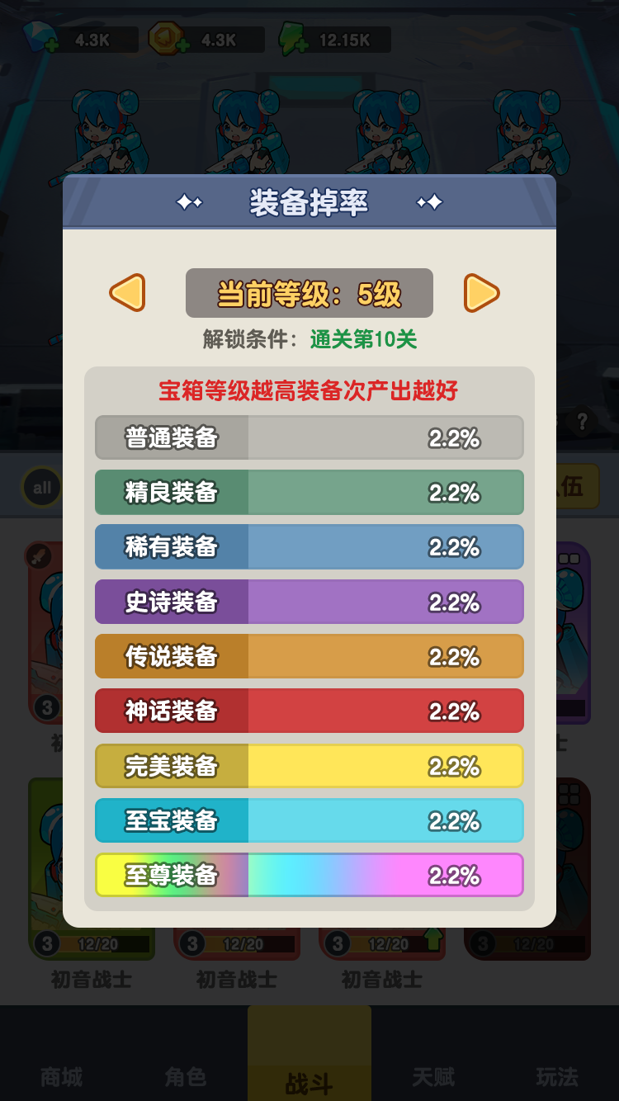
 |  |  |  |  |  |  |  |  |  |  |  |  |  |  |  |  |  |  | [[4,1200],[5,3700],[6,3000],[7,1200],[8,600],[9,300]]
 |  |  |  |  |  |  |  |  |  |  |  |  |  |  |  |  |  |  | [[5,3000],[6,4000],[7,1500],[8,850],[9,500],[10,150]]
 |  |  |  |  |  |  |  |  |  |  |  |  |  |  |  |  |  |  | [[5,1500],[6,3500],[7,3000],[8,1000],[9,750],[10,250]]
 |  |  |  |  |  |  |  |  |  |  |  |  |  |  |  |  |  |  | [[6,3000],[7,4000],[8,1500],[9,850],[10,500],[11,150]]
 |  |  |  |  |  |  |  |  |  |  |  |  |  |  |  |  |  |  | [[6,1500],[7,3500],[8,3000],[9,1000],[10,750],[11,250]]
 |  |  |  |  |  |  |  |  |  |  |  |  |  |  |  |  |  |  | [[7,3000],[8,4000],[9,1500],[10,850],[11,500],[12,150]]
 |  |  |  |  |  |  |  |  |  |  |  |  |  |  |  |  |  |  | [[7,1500],[8,3500],[9,3000],[10,1000],[11,750],[12,250]]
 |  |  |  |  |  |  |  |  |  |  |  |  |  |  |  |  |  |  | [[8,3000],[9,4000],[10,1500],[11,880],[12,500],[13,120]]
 |  |  |  |  |  |  |  |  |  |  |  |  |  |  |  |  |  |  | [[8,1500],[9,3500],[10,3000],[11,1000],[12,750],[13,250]]
 |  |  |  |  |  |  |  |  |  |  |  |  |  |  |  |  |  |  | [[9,3000],[10,4000],[11,1500],[12,880],[13,500],[14,120]]
 |  |  |  |  |  |  |  |  |  |  |  |  |  |  |  |  |  |  | [[9,1500],[10,3500],[11,3000],[12,1000],[13,750],[14,250]]

